Avant de commencer
https://doi.org/10.34746/aemm-ad45 https://travaux.master.utc.fr/formations-master/ingenierie-de-la-sante/ids124
Outil d’auto-évaluation d'un dispositif médical d'innovation frugale

Fiche de notation - À lire avant de démarrer
Présentation de l'outils
Ce fichier Excel constitue la fiche de notation développée par l’équipe IDCD de la promotion 2021-2022 du master IDS de l'UTC. Il délivre un score de frugalité pouvant être mis en opposition selon les DM étudiés. Pour un résultats optimal, l’évaluation devrait être effectuée par une équipe : nous recommandons un minimum de 3 évaluateurs. Ceux-ci doivent, dans un premier temps, appliquer l'outils de manière indépendante, avant d'éffectuer une moyenne des scores obtenus ou parvenir à un accord afin d’établir le score global final.
A qui s’adresse l’outils ?
Cet outil d’autodiagnostic s’adresse en particulier à toutes les entreprises qui souhaitent concevoir ou évaluer un dispositif médical frugal et afficher un certain score de frugalité à leur dispositif. Mais il s’adresse également, dans une moindre mesure, aux exploitants, qui pourront se servir de ce score de frugalité dans la rédaction de leurs appels d'offres.
Contexte
Le concept d’innovation frugale est de plus en plus présent dans nos vies, que ça soit dans l’industrie ou dans le domaine de la santé, en raison notamment d’une prise de conscience essentielle concernant l’épuisement de certaines de nos ressources et de la nécessité d’intégrer des enjeux de développement durable. L’innovation frugale est une approche flexible qui se focalise sur un besoin immédiat en utilisant la restriction des ressources comme une opportunité plutôt qu’une contrainte, afin de favoriser la créativité et d’œuvrer en faveur d’une optimisation de la performance. Son objectif ultime est finalement de faire mieux avec moins, en se différenciant du modèle low-cost qui est trop souvent associé à la frugalité à tort.
Concept
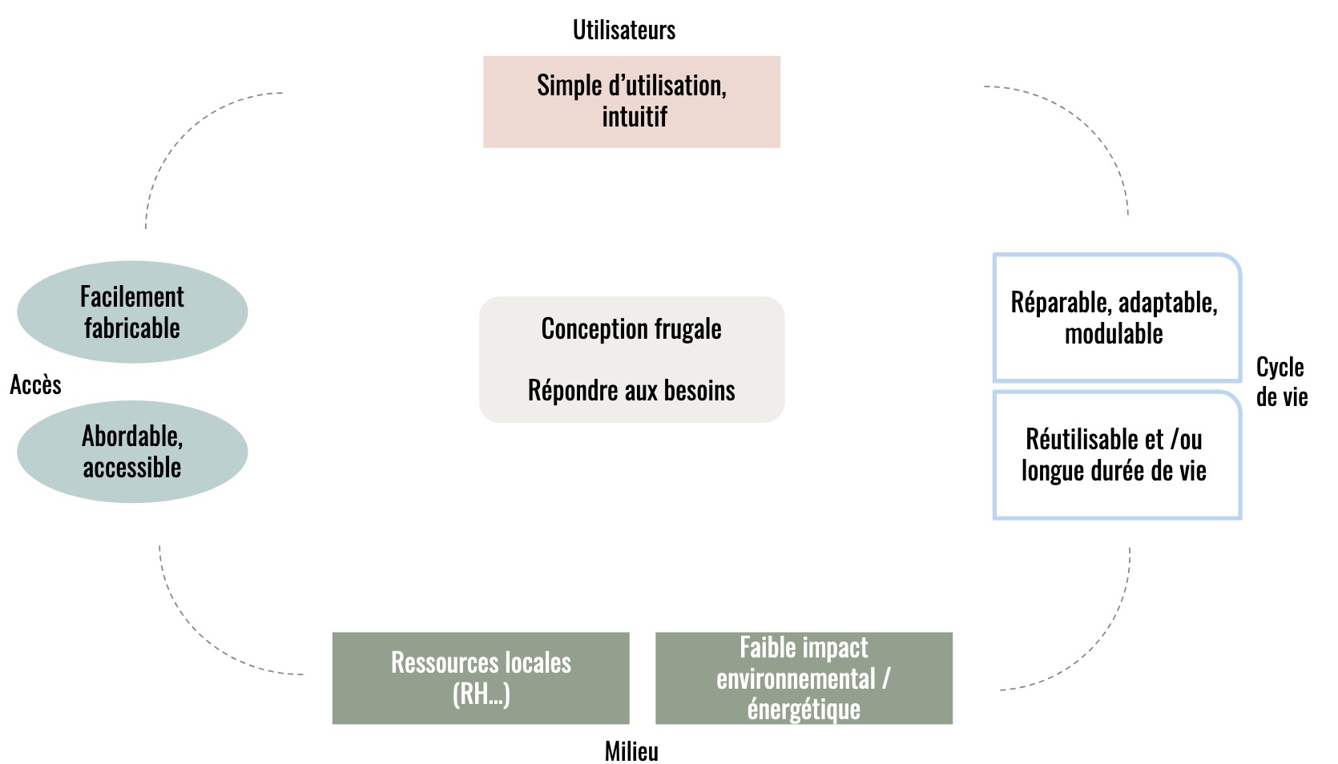 Un dispositif médical conçu de manière frugale s’appuie sur 7 familles de critères, décrit dans le schéma suivant :
Mode d'emploi
Pour utiliser ce fichier Excel, nous recommandons de suivre les instructions suivantes: 1. Remplir la feuille "Besoins" à l'aide des listes déroulantes ; 2. Remplir la feuille "Contraintes" à l'aide des listes déroulantes ; 3. Pour accroître la rigueur, il est recommandé que chaque évaluateur (le cas échéant) ne remplisse que sa propre feuille de notation lors de son évaluation; 4. Le fichier Excel donne les résultats généraux à la feuille "Résultats" 5. Un résultat "NA" suppose qu'un nombre trop important de critères sont "NA"

➤ C'est parti !

Besoins
Reponse aux besoins
Le dispositif médical répond aux besoins immediats
Le dispositif médical dispose des fonctions primaires / essentielles
Le dispositif médical est débarrassé des foncitons superflues
Mise en place d'une collaboration avec l'ensemble des parties prenantes
La population cible est clairement identifiée

Interprétation
Veuillez remplir la colonne C
➤ Suite

Contraintes
Contraintes |  | Evaluation

Utilisateurs | Simple d'utilisation
 | Le DM est-il ergonomique ?
 | Durée de la formation ?
 | Formation à distance possible ?
 | Interface homme machine intuitive (logiciel) ?
 | Mise en service simple ?
 | Procédures documentées simples ?

Cycle de vie | Réparable, adaptable, modulable
 | DM réparable en interne ?
 | Facilité de démontage des pièces ?
 | Outils specifiques nécessaires pour le démontage des pièces ?
 | Disponibilité des pièces détachées ?
 | Piéces détachées fabricables ?
 | Caractéristiques des liaisons…?
 | Modulaire ?
 | Réutilisable et /ou longue durée de vie
 | Déclassement possible sur des activitées moins critiques
 | Les consommables sont ils réutilisables/lavables ?
 | L'usage unique est il limité ?

Milieu | Faible impact environnemental / Consommation
 | Faible emission de GES (CO2, Méthane…)
 | Fabrication locale
 | Choix de matériaux à faible impact environnemental
 | Peu de déchets générés par le dispositif
 | Faible consommation d'énergie ?
 | Faible consommation d'eau ?
 | Faible consommation de fluides médicaux (N2O, O2…) ?
 | Ressources (RH, économiques …)
 | Centre de réparation à proximité ?
 | Ressources humaines locales ?
 | Espace necessaire réduit ?

Accès | Abordable, accessible
 | Disponible facilement à l'achat ? (catalogue, UGAP, …)
 | Coût Fabrication Faible ?
 | Coût d'exploitation Faible ?
 | Coût de maintenance Faible ?
 | Facilement fabricable
 | Open source
 | Fabrication rapide et simple
 | Peut être Fabriqué localement (Imprimante 3D)
 | Conformité facile à obtenir (marquage CE)

➤ Résultats

Résultats
Résultats

 | Résultats
Simple d'utilisation | 0
Réparable adaptable modulable | 0
Réutilisable et /ou longue durée de vie | 0
Faible impact environnemental / Consommation | 0
Ressources (RH, économiques …) | 0
Abordable, accessible | 0
Facilement fabricable | 0
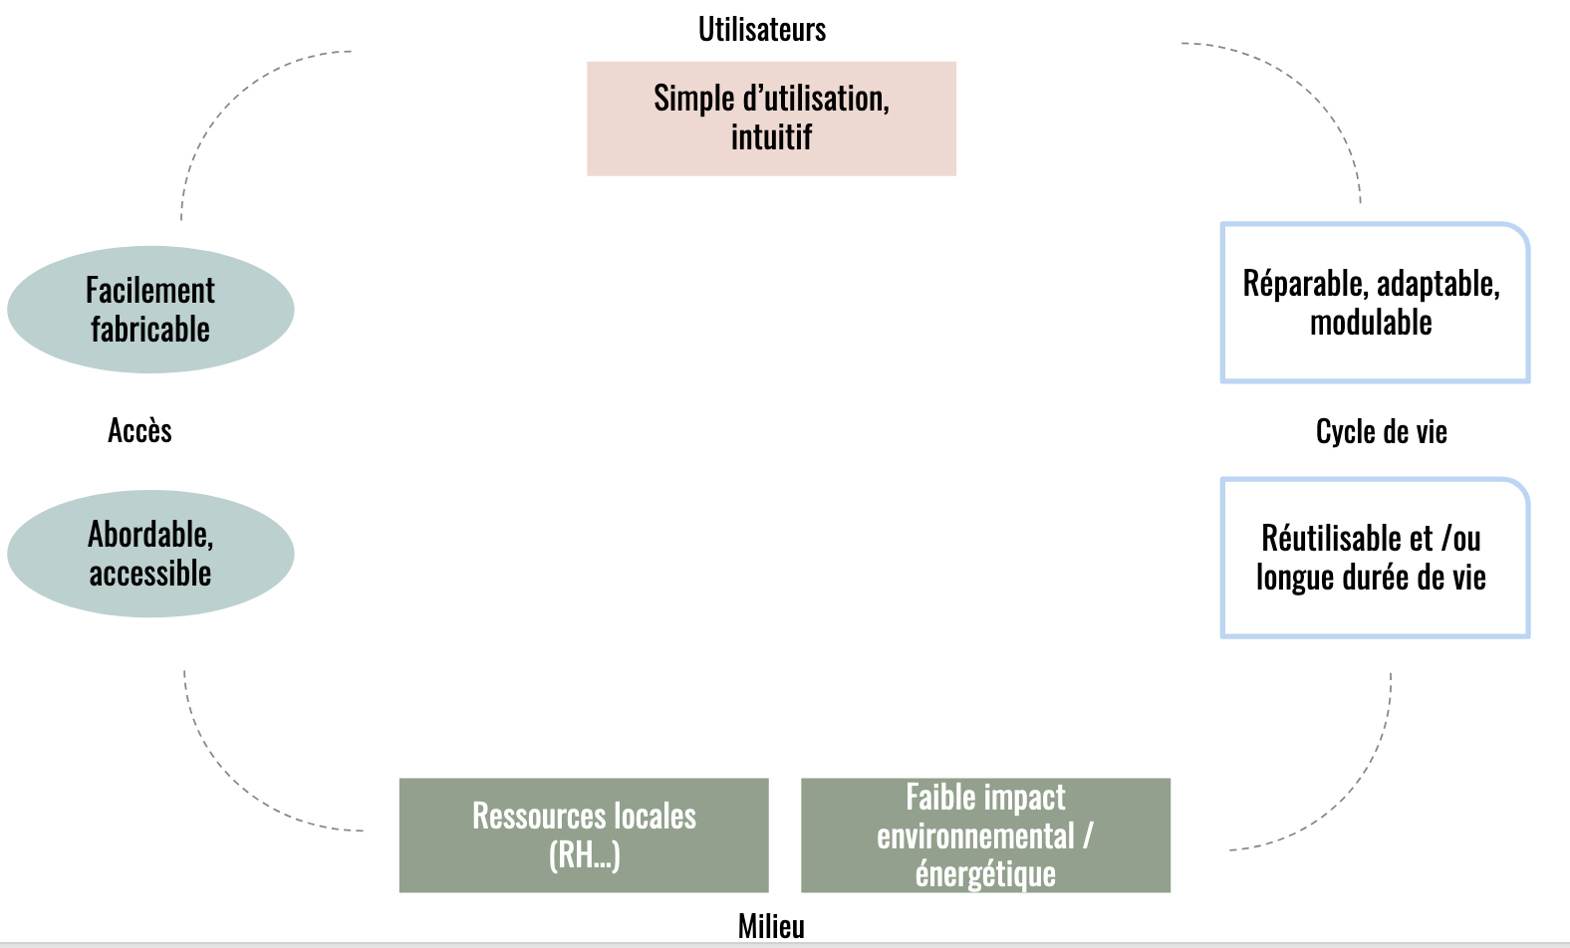

 | NA

 | Interprétation :
 | NA

